lista-K
ZESTAWIENIE WYPOSAŻENIA DO ŻŁOBKA NA UL. KOPERNIKA W OSTRÓDZIE

Wyposażenie do żłobka powinno posiadać wszystkie wymagane prawem certyfikaty i atesty.

LP. | RODZAJ MEBLA | JEDN. | ILOŚĆ | CENA JEDN. | WARTOŚĆ [brutto]
WYPOSAŻENIE
1 | 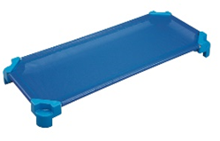 Leżak do żłobka. Rama aluminiowa malowana proszkowo, 4 stopki z tworzywa sztucznego, wypełnienie siatka z tworzywa sztucznego, możliwość układania w stos. Długość 130 cm, szerokość 55 cm. Obciążenie minimum 50 kg. Kolor leżaków dostosowany do koloru pomieszczenia (4 kolory). | szt. | 64 | 150.00 | 9,600.00
2 | Platforma do transportu leżaków wykonana z metalu, wyposażona w wysokiej jakości kółka, rozmiarem dopasowana do łóżeczek | szt. | 2 | 150.00 | 300.00
3 | 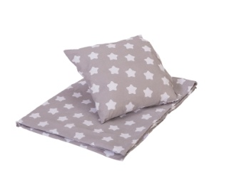 Zestaw pościeli. Kołderka (95x125) i poduszka (35x35) oraz poszewki z wysokiej jakości bawełny, prześcieradło również z wysokiej jakości bawełny posiadące gumki, które zaczepia się o rogi łóżeczka, możliwość prania w pralce w temperaturze 60°C. | kpl | 64 | 100.00 | 6,400.00
4 | Ręczniki bawełniane o wym. 50x30 cm | szt. | 64 | 12.00 | 768.00
5 | 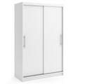 Szafa drewniana na odzież o szer. 120 cm | szt. | 1 | 500.00 | 500.00
6 | 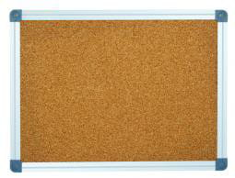 Tablica korkowa 200x120. Powierzchnia wykonana z naturalnego materiału korkowego. Tylna część tablicy wykonana z pilśni. Tablica przeznaczona do zawieszania kartek za pomocą pinezek. Obramowanie: Rama powinna być wykonana z anodowanego profilu aluminiowego C w kolorze srebrnym, narożniki tablicy wykończone estetycznymi, plastikowymi elementami, mocowanie tablicy w narożnikach. W zestawie powinien być komplet elementów mocujących. Powinna być możliwość zawieszenia tablicy zarówno w pionie, jak i w poziomie. | szt. | 20 | 300.00 | 6,000.00
7 | 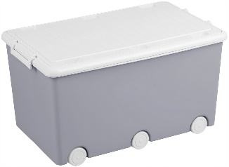 Pojemnik na zabawki na kółkach o pojemności minimum 50 litrów. Możliwość składowania pojemników jeden na drugim. Zamykany na zatrzask. Różne kolory. | szt. | 30 | 50.00 | 1,500.00
8 | Dywan fi 200 | szt. | 5 | 250.00 | 1,250.00
9 | 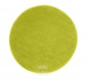 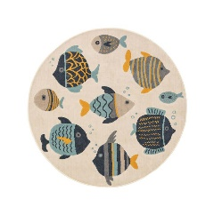 Dywan fi 160 | szt. | 4 | 200.00 | 800.00
10 | Wycieraczka pod drzwi 60x120, PCV | szt. | 10 | 125.00 | 1,250.00
11 | Lustra dekoracyjne max 60x60 akrylowe (bezpieczne dla dzieci) | szt. | 9 | 150.00 | 1,350.00
12 | Wieszaki na ręczniki i kubki (14 dzieci) | kpl | 4 | 225.00 | 900.00
13 | Nocnik antypoślizgowy | szt. | 40 | 30.00 | 1,200.00
RAZEM WYPOSAŻENIE |  |  |  |  | 31,818.00
WYPOSAŻENIE SANITARNE
14 | 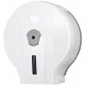 Podajnik papieru toaletowego do papieru toaletowego jumbo, materiał: tworzywo ABS, przeznaczenie: papier toaletowy jumbo o maksymalnej średnicy 19 cm, okienko kontrolne informujące o ilości papieru zamykany na kluczyk, zamek i kluczyk: plastik, rodzaj montażu: naścienny, przykręcany | szt. | 11 | 90.00 | 990.00
15 | Szczotka do WC, materiał: plastik | szt. | 11 | 40.00 | 440.00
16 | Dozownik mydła w płynie o pojemności 0,5l z wizjerem wskazującym kiedy mydło się kończy. Otwierany przyciskiem. Napełniany z kanistra - nie wymaga wkładów uzupełniających. Zaworek odcinający - zabezpiecza przed kapaniem. Zestaw wkrętów do montażu. Materiał obudowy: plastik ABS. | szt. | 8 | 70.00 | 560.00
17 | 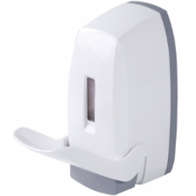 Dozownik płynu do dezynfekcji rąk w płynie o pojemności 0,5l z wizjerem wskazującym, kiedy środek się kończy; wykonany z tworzywa sztucznego ABS, zamykany na zatrzask, sposób dozowania: łokciowy, uzupełniany z kanistra - nie wymaga wkładów uzupełniających, zawór odcinający, zabezpiecza przed kapaniem, dostosowany do płynów dezynfekcyjnych i mydła w płynie, zestaw wkrętów do montażu | szt. | 5 | 70.00 | 350.00
18 | Pojemnik na ręczniki papierowe, pojemność: 500 listków, przeznaczenie: ręczniki papierowe ZZ, wielkość listka: 250 x 230 mm, materiał obudowy: tworzywo ABS, sposób dozowania: wyciągnięcie jednej sztuki papieru powoduje wysunięcie się kolejnej, zamek i klucz: plastik, okienko kontrolne informujące o ilości ręczników, rodzaj montażu: naścienny, przykręcany, opakowanie zawiera zestaw wkrętów z kołkami | szt. | 5 | 70.00 | 350.00
19 | Lustro łazienkowe 60x90 | szt. | 1 | 125.00 | 125.00
20 | Lustro łazienkowe, w ramie aluminiowej, uchylne 60x70, dla niepełnosprawnych | szt. | 1 | 350.00 | 350.00
21 | Kosz na śmieci dla dzieci - materiał: plastik - pojemność min. 20 l | szt. | 7 | 50.00 | 350.00
22 | Kosze do segregacji | kpl | 2 | 1,000.00 | 2,000.00
RAZEM WYPOSAŻENIE SANITARNE |  |  |  |  | 5,515.00
ZABAWKI
23 | 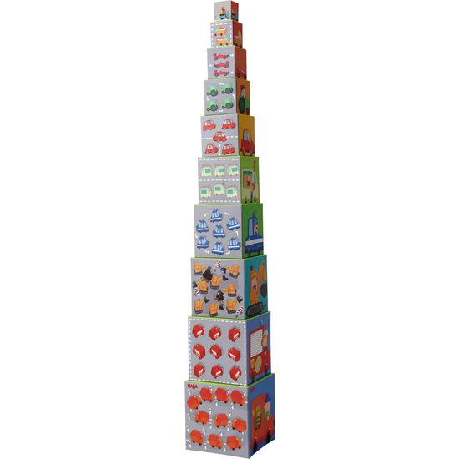 Wieża ilościowa "Pojazdy i zawody" (min. 10 kostek) | kpl | 8 | 75.00 | 600.00
24 | 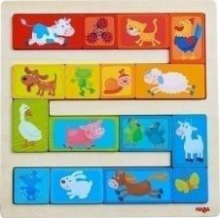 Układanka "Parada zwierząt" (min. 17 części) - materiał: drewno/sklejka - wymiar: 22x22 cm | kpl | 4 | 70.00 | 280.00
25 | 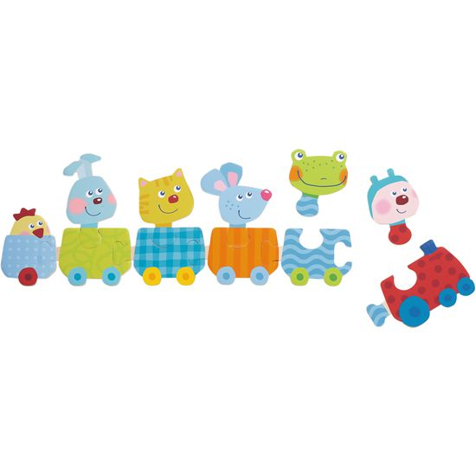 Puzzle "Pociąg ze zwierzątkami" (min. 11 części) - materiał: drewno/sklejka - wymiary: 46x14 cm | kpl | 4 | 45.00 | 180.00
26 | 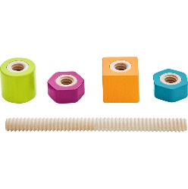 Kolorowe śrubki i nakrętki (min. 5 elementów) - materiał: drewno | kpl | 4 | 130.00 | 520.00
27 | 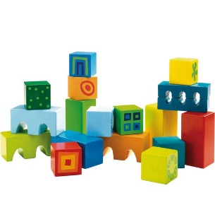 Moje pierwsze klocki (min. 18 części) - materiał: drewno | kpl | 4 | 90.00 | 360.00
28 | 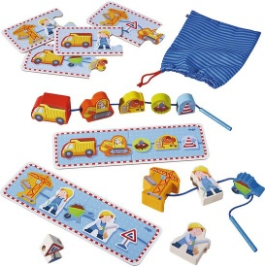 Nawlekanka Budowa (min. 19 części) - materiał: drewno/poliester | kpl | 8 | 100.00 | 800.00
29 | Układanka „Magia kwiatów” - materiał: drewno | kpl | 4 | 170.00 | 680.00
30 | 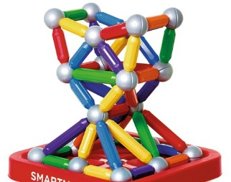 Ogromne magnesy - materiał: metal, tworzywo sztuczne (min. 23 części) | kpl | 4 | 180.00 | 720.00
31 | 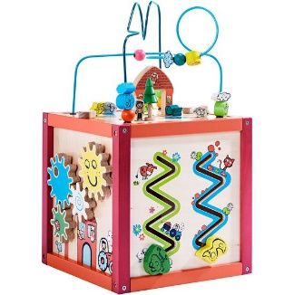 Sześcian motoryczny - materiał: drewno, sklejka, metal - wymiary: 30-30-30/54 cm | kpl | 8 | 350.00 | 2,800.00
32 | Muzyczny krokodyl na ścianę (4 instrumenty) - materiał: drewno - wymiary: 94x29x6 cm | kpl | 4 | 350.00 | 1,400.00
33 | 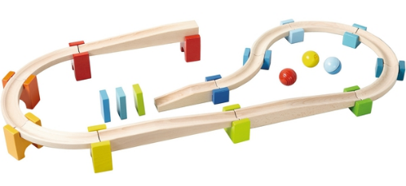 Kulodrom, duży zestaw (min. 30 elementów) - materiał: drewno | kpl | 4 | 400.00 | 1,600.00
34 | 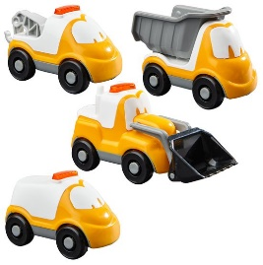 Zestaw samochodzików (4 sztuki) - materiał: tworzywo sztuczne | kpl | 4 | 40.00 | 160.00
35 | 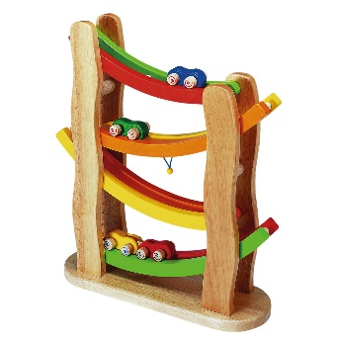 Łukowy kulodrom - materiał: drewno - wymiary: 34,5x41,5x12 cm | kpl | 4 | 250.00 | 1,000.00
36 | Zestaw muzyczny (12 części) - materiał: drewno | kpl | 4 | 270.00 | 1,080.00
37 | 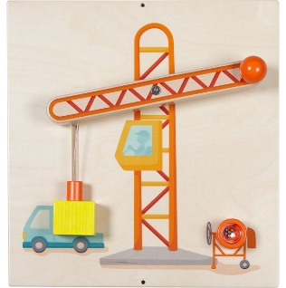 Płyta Dźwig - materiał: drewno, metal - wymiary: 40,6x43,2 cm | kpl | 4 | 390.00 | 1,560.00
RAZEM ZABAWKI |  |  |  |  | 13,740.00
RAZEM BRUTTO |  |  |  |  | 51,073.00

